Sheet1
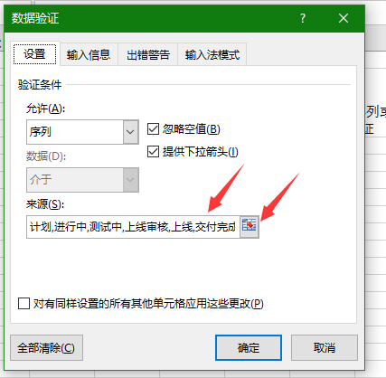
任务名 | 任务状态
m1 | 测试中 | 1选中要进行下拉列表的那列或单元格 2数据->数据验证->数据验证 3设置->允许中选序列，来源可以选择也可以手工输入，手工输入间隔用英文的逗号分开
m2 | 测试中
m3 | 计划
m4 | 上线审核
m5 | 上线
m6 | 进行中
m7 | 交付完成
m8 | 上线
m9 | 上线审核
m10 | 上线
m11 | 上线

